Hoja1

NIT. 900,645,501-1
TEL 467 4072
Compras entregadas
Proyecto: Comercial 23-Oct-2020 Supervisor: Anthony Gonzalez .
Departamento: Producción . Responsable: Gustavo Moyano.
Fecha de entregado: Lun. 26/Octubre/2020
No. | IMAGEN | DESCRIPCION | ESTADO | # | VALOR | ANOTACIONES
1 |  | Servilletas | Nuevo | 1 | - | -
2 |  | Trapero | Nuevo | 1 | - | -
3 |  | Bolsas de basura | Nuevo | 1 | - | (Abierto)
4 | 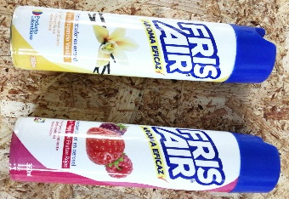 | Ambientadores | Nuevo | 2 | - | -
5 | 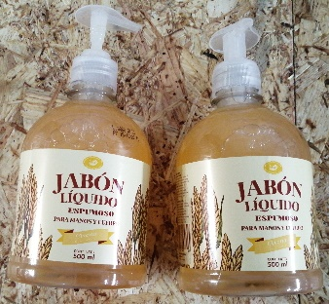 | Jabón de manos | Nuevo | 2 | - | -
6 |  | Dispensador | Nuevo | 1 | - | -
7 |  | Servilletas | Nuevo | 1 | - | -

